1.Runde
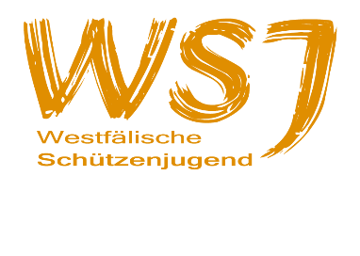 Ergebnisliste Shooty-Cup 2024 Vorentscheid

Luftpistole
Platz | Name | Verein | Runde 1 ohne Zehntel-wertung | Runde 2 ohne Zehntel-wertung | Runde 3 Landesmeister-schaft 2024 | Gesamt
1 | Spenner, Elisabeth | SSG Balve | 173 |  |  | 173
2 | Meier, Laura | SV Barkhausen | 165 |  |  | 165
3 | Schef, Laura | SV Barkhausen | 150 |  |  | 150
3 | Brosch, Helge | SSG Balve | 150 |  |  | 150
5 | Borchert, Levke | SV Barkhausen | 148 |  |  | 148
6 | Scherff, Timo | Sportschützen Hiltrup | 147 |  |  | 147
7 | Aliyar, Elias | Sportschützen Hiltrup | 137 |  |  | 137
8 | Schulz Amalia | SpSch Havixbeck | 123 |  |  | 123
9 | Seils, Jared | SV Barkhausen | 116 |  |  | 116

